人口ピラミッド
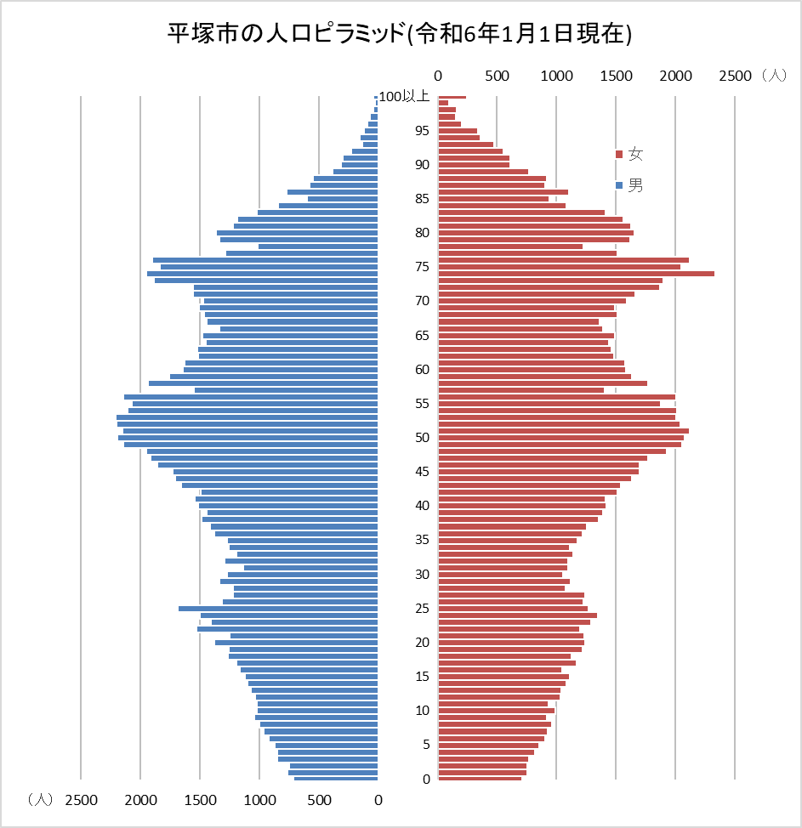
平塚市の人口ピラミッド(令和6年1月1日現在)

